Sheet2
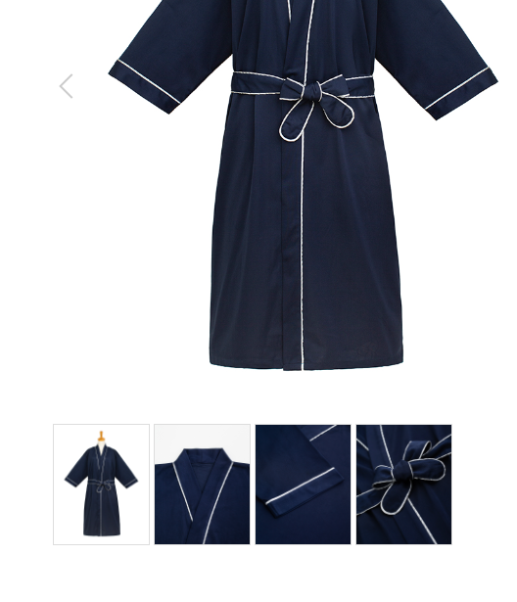
パジャマ
製品番号: | GS-P001
分類 | PAJAMAS パジャマ
素材： | ポリエステル65％/ 綿35％

 | 主图，细节颜色以细节2为准，帮忙调整颜色
 | 裤子细节图裁剪到裆部即可

 |  | 1.修饰图片，去掉小胳膊，小夹子，背景
 |  | 2.本章图片有细节图。 | 图例如下

